carte voyages nuitées
 |  | Retour au sommaire
Répartition des voyages personnels en France | Répartition des nuitées personnelles en France
par région principale de destination en 2015 | par région principale de destination en 2015
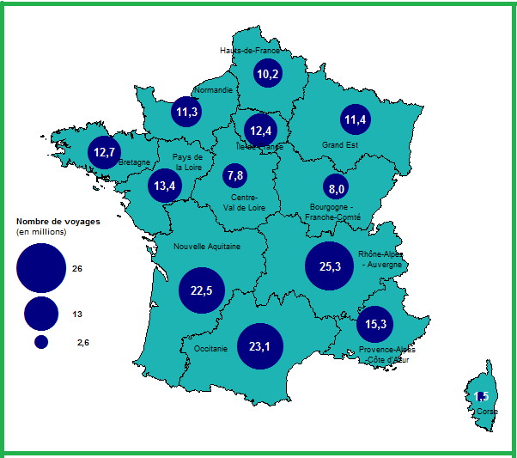
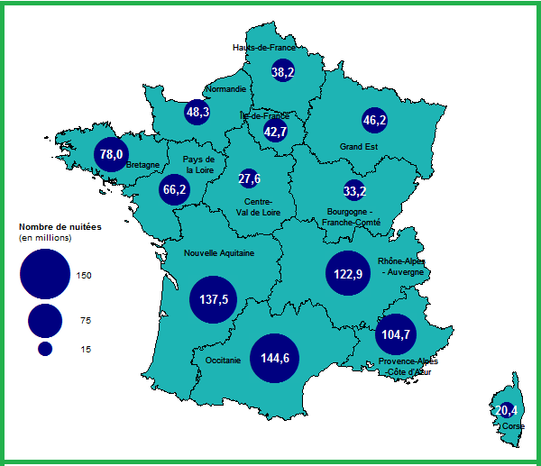

Source : Dge, enquête SDT. | Source : Dge, enquête SDT.

cartes nuitées durée
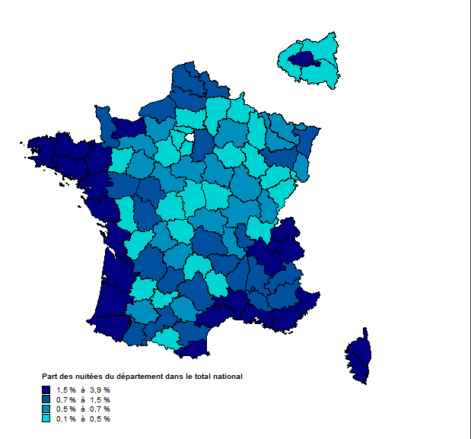
Voyages pour motifs personnels : répartition des nuitées, durée moyenne de voyage |  | Retour au sommaire
Selon le département de destination en 2015
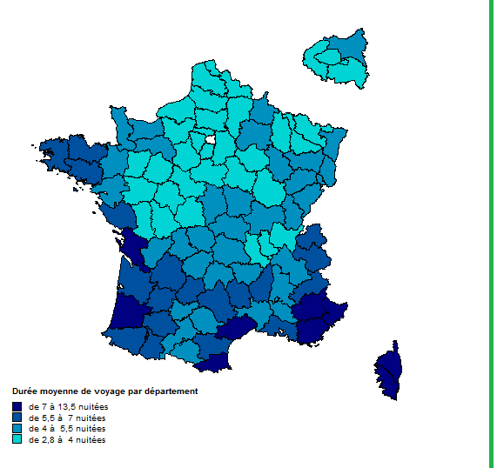

 | Carte de France

Source : Dge, enquête SDT.

perso-mois
Voyages pour motifs personnels : nombre de voyages et de nuitées, durée moyenne de voyage |  |  |  |  |  |  |  |  |  |  | Retour au sommaire
Selon la destination et le mois de retour en 2015

 | Nombre de voyages (en milliers) |  |  | Nombre de nuitées (en milliers) |  |  | Durée moyenne de voyage (en nuitées) |  |  | Répartition des voyages (en %) |  |  | Répartition des nuitées (en %)
 | En France métropolitaine | À l'étranger et dans les Dom | Toutes destinations | En France métropolitaine | À l'étranger et dans les Dom | Toutes destinations | En France métropolitaine | À l'étranger et dans les Dom | Toutes destinations | En France métropolitaine | À l'étranger et dans les Dom | Toutes destinations | En France métropolitaine | À l'étranger et dans les Dom | Toutes destinations
Janvier | 10,527 | 1,065 | 11,592 | 48,889 | 9,511 | 58,401 | 5 | 9 | 5 | 6 | 4 | 6 | 5 | 4 | 5
Février | 10,888 | 1,395 | 12,282 | 45,911 | 11,900 | 57,811 | 4 | 9 | 5 | 6 | 6 | 6 | 5 | 6 | 5
Mars | 10,394 | 1,486 | 11,880 | 41,578 | 12,641 | 54,219 | 4 | 9 | 5 | 6 | 6 | 6 | 5 | 6 | 5
Avril | 14,039 | 2,133 | 16,172 | 59,485 | 14,787 | 74,272 | 4 | 7 | 5 | 8 | 9 | 8 | 7 | 7 | 7
Mai | 19,796 | 2,885 | 22,681 | 82,973 | 19,641 | 102,614 | 4 | 7 | 5 | 11 | 12 | 11 | 9 | 9 | 9
Juin | 12,785 | 1,889 | 14,674 | 55,121 | 15,077 | 70,197 | 4 | 8 | 5 | 7 | 8 | 7 | 6 | 7 | 6
Juillet | 18,598 | 2,375 | 20,973 | 116,895 | 24,249 | 141,144 | 6 | 10 | 7 | 11 | 10 | 11 | 13 | 11 | 13
Août | 26,208 | 3,890 | 30,098 | 227,010 | 50,548 | 277,559 | 9 | 13 | 9 | 15 | 16 | 15 | 25 | 24 | 25
Septembre | 13,093 | 2,104 | 15,197 | 81,356 | 19,195 | 100,551 | 6 | 9 | 7 | 7 | 9 | 8 | 9 | 9 | 9
Octobre | 13,415 | 2,165 | 15,580 | 59,256 | 16,130 | 75,386 | 4 | 7 | 5 | 8 | 9 | 8 | 7 | 8 | 7
Novembre | 9,891 | 1,163 | 11,055 | 35,720 | 10,430 | 46,149 | 4 | 9 | 4 | 6 | 5 | 6 | 4 | 5 | 4
Décembre | 15,400 | 1,221 | 16,621 | 56,336 | 10,630 | 66,967 | 4 | 9 | 4 | 9 | 5 | 8 | 6 | 5 | 6
Total | 175,034 | 23,771 | 198,805 | 910,531 | 214,740 | 1,125,271 | 5 | 9 | 6 | 100 | 100 | 100 | 100 | 100 | 100
Source : DGE, enquête SDT.

Voyages pour motifs personnels : répartition des voyages et nuitées (toutes destinations)
Selon le mois de retour en 2015

perso-durée
Voyages pour motifs personnels : répartition des voyages selon la destination et la durée |  |  |  |  |  |  | Retour au sommaire
Selon la destination et la durée en 2015

En %
 | Voyages en France métropolitaine | Voyages à l'étranger | Voyages en France métropolitaine | Voyages à l'étranger
1 | 21.7 | 4.7 | 37902.224963 | 1119.313946 | 21.654212069 | 4.7087642565
2 | 21.8 | 8.6 | 38131.951251 | 2035.778496 | 21.785458764 | 8.5641754496
3 | 12.2 | 9.6 | 21367.495501 | 2276.9723034 | 12.207628428 | 9.57883696
4 | 8.0 | 7.9 | 13959.958826 | 1867.8020763 | 7.9755715974 | 7.8575270923
5 | 5.4 | 6.6 | 9510.845028 | 1578.9671213 | 5.433714126 | 6.64244734
6 | 4.3 | 4.4 | 7503.8520948 | 1035.2825679 | 4.2870835354 | 4.3552584766
7 | 8.1 | 16.5 | 14122.837608 | 3919.1060896 | 8.0686271288 | 16.487015764
8 | 3.2 | 5.6 | 5652.6340182 | 1337.079291 | 3.2294498779 | 5.6248661925
9 | 2.1 | 3.6 | 3755.7288256 | 852.30547645 | 2.1457143622 | 3.5855048333
10 | 1.6 | 3.2 | 2853.7157405 | 768.28377467 | 1.6303783192 | 3.2320397598
11 | 1.1 | 3.6 | 1920.6062748 | 854.21801435 | 1.0972763635 | 3.5935505564
12 | 1.0 | 2.6 | 1729.1950378 | 620.57169324 | 0.98791973538 | 2.6106400428
13 | 1.0 | 1.9 | 1702.7853044 | 451.76276047 | 0.97283138721 | 1.9004894441
14 | 2.1 | 5.1 | 3598.2345934 | 1218.5990945 | 2.0557351193 | 5.1264400662
15 | 1.0 | 2.9 | 1746.0716371 | 677.61300023 | 0.99756163535 | 2.8506031635
16 | 0.7 | 2.1 | 1227.204074 | 504.21580628 | 0.70112341151 | 2.1211505268
17 | 0.5 | 1.3 | 834.79551028 | 313.72706807 | 0.47693345262 | 1.3197966574
18 | 0.4 | 0.9 | 663.09798721 | 223.29871526 | 0.37883961829 | 0.9393798878
19 | 0.3 | 0.8 | 557.14498413 | 184.21061542 | 0.31830679205 | 0.77494286987
20 | 0.4 | 0.8 | 671.53720487 | 196.21747135 | 0.38366109273 | 0.82545367983
21 | 0.6 | 1.1 | 1086.2298285 | 272.04433292 | 0.62058232953 | 1.144444448
22 ou plus | 2.6 | 6.2 | 4535.8140411 | 1463.4942526 | 2.5913908549 | 6.1566725326
 | 100.0 | 100.0 | 175033.96033 | 23770.863967 | 100 | 100

Source : DGE, enquête SDT.

Total général | 100.0 | 100.0

